画像
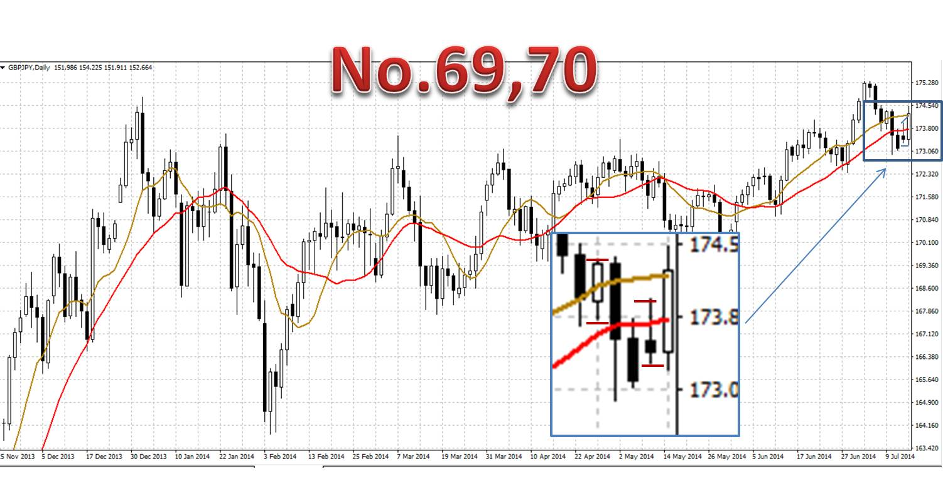
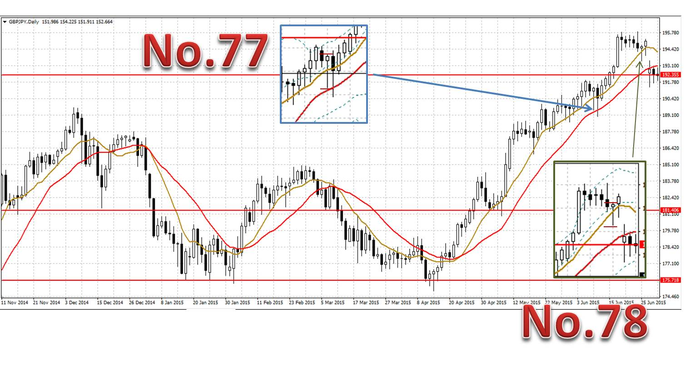
1 | 買 | 20100419
 | 決済 | 20100426

2 | 買 | 20100430
 | 決済 | 20100430

3 | 売り | 20100506
 | 決済 | 20100506

4 | 売り | 20100710
 | 決済 | 20100713

7 | 売り | 20100804
 | 決済 | 20100824 |  | ダイバージェンスの見方はこれでよいのでしょうか

8 | 売り | 20100831
 | 決済 | 20100831

 | 11 | 買 | 20101110
 |  | 決済 | 20101119

 | 12 | 売り | 20101129
 |  | 決済 | 20101207

 |  | wボトムになっているときは手じまったほうがよいのか？

 | 14 | 買

